1 Archivement
En esta columna se marcan los puntos obtenidos por cada actividad desarrollada. Si no se desarrollo la actividad poner Cero.

Dos Topologías con acceso vía internet
Formato que se utiliza para crear el subneteo VLSM
Método utilizado en clase
 |  |  |  |  |  |  |  | [ ] | ZeroTier | https://www.zerotier.com
 |  |  |  |  |  |  |  | [ ] | Hamashi | https://www.vpn.net
 | Team Members: |  |  | Addresing

1 | Orta Moreno Jair |  |  | Private | 192.168.0.0/24 | Date:
2 | Ramírez Tovar Carlos |  |  | Public | 40.0.0.0/8

 | Deliverable |  | Achievements |  | Accomplished |  |  | (A) | Utilizar el formato utilizado para subnetting

TASK 1
 | multiuser mode topology | 3 |  |  | 3
 | VLSM addressing scheme (A) | 7 |  |  | 3
 | Conectividad extremo-a-extremo | 10 |  |  | 10

 | Static Routing
 | Static Route | 2 |  |  | 2
 | Default Static Route | 2 |  |  | 2
 | Ruta de respaldo | 2

 | LAN

 | VLANs & Tuncking (HQ, Branch) | 8 |  |  | 8
 | Sales
 | Accounting
 | HR
 | Production
 | Management
 | Native
 | Inter-VLAN Routing (HQ, Branch) | 10 |  |  | 10

TASK 2

 | Redundancy
 | Etherchannel PAgP | 3 |  |  | 3
 | HSRP | 3 |  |  | 3

 | DHCP
 | DHCP server | 10 |  |  | 10
 | DHCP Relay Agent | 5 |  |  | 5

 | Management
 | Syslog | 5 |  |  | 5
 | DNS | 2 |  |  | 2

 | Services
 | Web | 3 |  |  | 3
 | Ftp | 3 |  |  | 3
 | Mail | 3 |  |  | 3

TASK 3

 | Remote management configuration SSH | 2 |  |  | 2
 | Switch port security configuration | 2 |  |  | 2

TASK 4

 | Team Work Evidence | 5 |  |  | 5
 | Lessons Learned | 5 |  |  | 5
 | Troubleshooting | 5 |  |  | 5 |  | Problemas encotrados y como se resolvieron

 |  |  | 0 |  | 94

 |  | 100

3 Lessons Learned
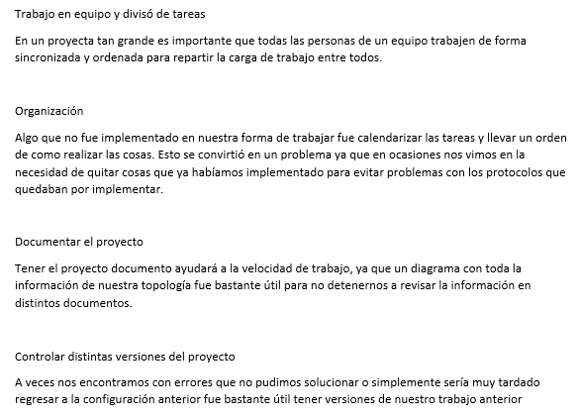
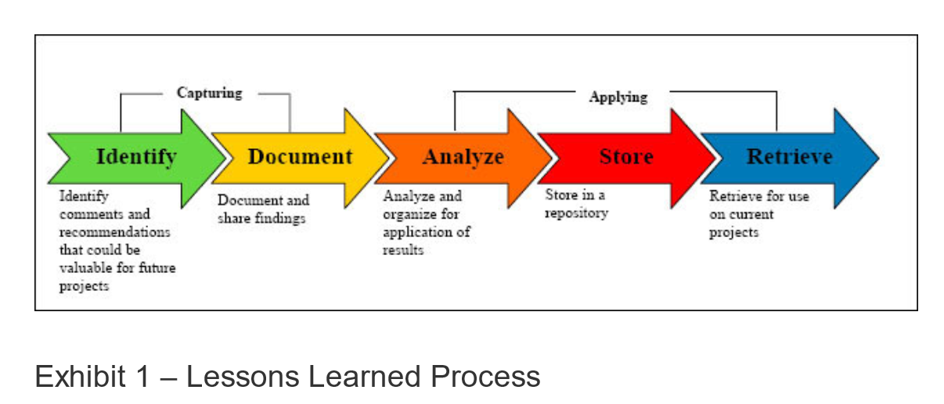
Lessson Learned

